Formato catalogo
NUMERO | CODIGO | FOTO_ESTAMPILLAS | DESCRIPCION_ESTAMPILLA | NRO_ESTAMPILLAS | CATEGORIA | NUMERO_DE_CATALOGO | TIPO | ANIO | GRUPO | TITULO_DE_LA_SERIE | VALOR_FACIAL | TIPO_MONEDA_VALOR_FACIAL | VALOR_CATALOGO_NUEVO | VALOR_DEL_CATALOGO_USADO | MONEDA_VALOR_CATALOGO_NUEVO_USADO | VARIANTES_ERRORES | FOTO_VARIANTES_ERRORES
1 | 660a01bf-f5d1-4c64-a425-a565b0b58d0f | 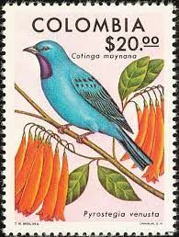
2 | ecbffc84-d250-4920-a67c-458a116d3cf0 | 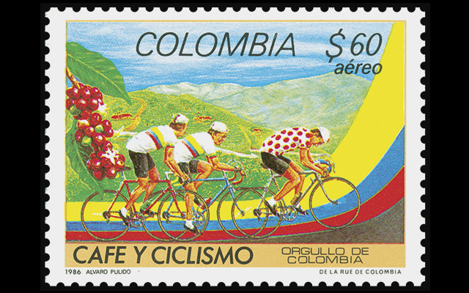
3 | e6a69ea6-4172-437f-bb8e-9f0f91bf0e8f | 

